37
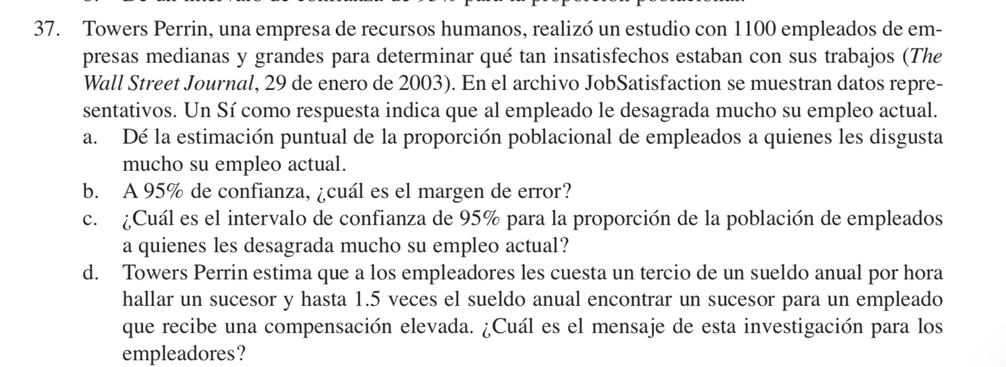

 |  |  |  |  |  | b) A 95% de Confianza, Cual es el Margen de Error?
 |  |  |  |  |  | Nivel de Confianza | 0.95 |  | Z= | 1.9599639845
 |  |  |  |  |  | Alpha | 0.05
 |  |  |  |  |  | Alpha/2 | 0.025
 |  |  |  |  |  |  |  |  | EE | Z
 |  |  |  |  |  |  |  |  | 0.01493 | 1.9599639845

 |  |  |  |  |  |  | ME | 0.029256569689
 |  |  |  |  |  | c) Cual es el intervalo de confianza de 95% para la proporcion de la poblacion de empleados a quienes les desagrada mucho su empleo actual?
 |  |  |  |  |  |  | 0.40 | 0.46

 |  |  |  |  |  | d)

n | 1100

a) De la estimacion puntual de la propocion poblacional de empleados a quienes les disgusta mucho su empleo actual

Response |  |  | Total
Yes |  | Yes | 473 | P barra | 0.43
No |  | No | 627 |  | 0.57
Yes |  |  | 1100
No
Yes
Yes
No
No
Yes
Yes
Yes
Yes
No
No
No
No
Yes
No
No
No
No
No
Yes
No
No
Yes
No
No
No
Yes
No
No
No
No
Yes
No
No
No
No
Yes
No
No
No
Yes
No
No
Yes
Yes
Yes
No
No
Yes
Yes
No
Yes
Yes
No
No
No
No
No
Yes
Yes
No
Yes
Yes
No
Yes
No
Yes
Yes
No
No
No
Yes
No
Yes
No
Yes
No
No
No
No
No
Yes
No
Yes
No
Yes
Yes
Yes
Yes
No
No
No
Yes
Yes
Yes
Yes
No
Yes
Yes
No
No
No
No
Yes
No
No
No
Yes
Yes
No
No
No
No
No
Yes
No
Yes
No
No
No
No
No
Yes
No
No
No
No
No
Yes
Yes
No
Yes
No
No
No
Yes
No
No
Yes
Yes
No
No
No
Yes
Yes
Yes
Yes
No
Yes
Yes
Yes
Yes
Yes
Yes
No
Yes
No
No
Yes
Yes
Yes
No
No
No
No
No
No
No
No
No
No
Yes
No
Yes
Yes
Yes
Yes
No
No
Yes
No
No
No
No
No
Yes
Yes
No
No
No
Yes
Yes
No
Yes
Yes
Yes
No
No
Yes
Yes
No
No
No
No
Yes
No
No
No
Yes
No
No
Yes
Yes
No
Yes
Yes
No
Yes
No
No
No
No
No
No
Yes
No
Yes
No
Yes
Yes
Yes
No
No
No
No
No
Yes
Yes
Yes
No
No
No
Yes
Yes
Yes
No
Yes
Yes
No
No
Yes
Yes
No
No
No
No
Yes
No
Yes
No
No
No
No
No
Yes
No
Yes
Yes
No
Yes
Yes
No
No
Yes
No
Yes
Yes
Yes
No
No
Yes
No
No
Yes
Yes
Yes
Yes
No
No
No
No
Yes
No
No
Yes
Yes
No
No
No
No
Yes
No
No
No
No
No
No
Yes
No
Yes
No
No
Yes
No
No
Yes
No
No
Yes
Yes
No
Yes
No
No
Yes
Yes
No
No
Yes
No
No
No
Yes
Yes
Yes
Yes
No
Yes
No
No
No
No
Yes
No
Yes
No
Yes
No
Yes
No
Yes
No
Yes
Yes
No
No
Yes
No
No
No
Yes
Yes
No
No
No
Yes
No
No
No
No
No
Yes
Yes
Yes
No
Yes
No
No
No
Yes
No
Yes
Yes
Yes
No
No
No
No
Yes
Yes
No
No
Yes
Yes
No
Yes
No
Yes
Yes
Yes
Yes
Yes
Yes
Yes
Yes
No
No
No
No
No
No
No
No
No
Yes
No
Yes
No
Yes
No
Yes
No
Yes
No
No
Yes
Yes
No
No
Yes
Yes
No
No
Yes
No
Yes
No
No
Yes
Yes
No
Yes
Yes
Yes
No
No
No
No
Yes
No
No
No
No
Yes
Yes
No
Yes
No
Yes
Yes
No
Yes
No
Yes
No
Yes
No
No
No
Yes
Yes
Yes
Yes
Yes
Yes
Yes
No
Yes
Yes
Yes
Yes
No
No
No
No
No
No
Yes
Yes
No
No
Yes
No
No
No
Yes
Yes
Yes
No
Yes
No
Yes
No
No
Yes
No
Yes
Yes
Yes
No
No
No
No
No
No
No
No
No
Yes
Yes
No
No
Yes
No
Yes
Yes
No
Yes
No
Yes
No
Yes
Yes
Yes
No
No
No
No
Yes
Yes
No
No
Yes
No
No
No
No
No
No
Yes
Yes
Yes
Yes
Yes
Yes
No
No
No
Yes
No
No
Yes
Yes
No
Yes
No
Yes
No
Yes
No
No
Yes
No
No
No
Yes
Yes
No
No
No
No
Yes
No
No
Yes
No
No
No
No
Yes
No
Yes
Yes
No
No
No
Yes
No
No
No
No
Yes
No
No
No
No
No
Yes
No
No
No
Yes
Yes
Yes
Yes
Yes
No
No
Yes
No
No
Yes
Yes
Yes
No
No
Yes
No
Yes
No
Yes
No
Yes
No
Yes
Yes
Yes
Yes
No
No
No
Yes
Yes
Yes
No
No
No
No
Yes
No
No
No
No
No
Yes
Yes
No
Yes
No
No
No
Yes
No
No
Yes
No
No
No
No
Yes
No
No
No
No
Yes
No
No
Yes
No
Yes
No
No
No
No
No
No
No
No
No
No
Yes
No
No
No
Yes
Yes
Yes
Yes
Yes
No
Yes
No
No
No
No
Yes
No
No
No
Yes
Yes
No
No
No
No
No
No
No
No
Yes
No
No
Yes
Yes
No
Yes
Yes
No
Yes
Yes
No
Yes
No
No
No
Yes
Yes
Yes
No
No
Yes
No
Yes
Yes
Yes
No
Yes
No
Yes
Yes
Yes
Yes
No
Yes
Yes
No
Yes
Yes
Yes
Yes
Yes
No
Yes
No
No
No
Yes
Yes
Yes
No
Yes
No
Yes
Yes
No
No
Yes
Yes
No
Yes
No
No
Yes
No
No
Yes
No
No
No
No
Yes
No
Yes
No
No
No
No
No
Yes
Yes
No
No
No
Yes
No
No
No
No
Yes
No
Yes
Yes
Yes
Yes
No
No
No
No
No
Yes
Yes
Yes
Yes
Yes
Yes
Yes
No
Yes
Yes
Yes
Yes
No
Yes
Yes
No
No
No
No
Yes
Yes
No
Yes
No
Yes
Yes
No
Yes
Yes
No
No
Yes
No
No
Yes
No
No
Yes
No
Yes
Yes
Yes
No
Yes
Yes
Yes
No
Yes
Yes
No
No
No
Yes
Yes
No
Yes
No
No
No
No
No
No
Yes
No
No
No
Yes
Yes
Yes
Yes
No
No
Yes
No
Yes
Yes
No
No
Yes
No
Yes
No
No
Yes
No
Yes
Yes
No
Yes
Yes
No
Yes
Yes
Yes
Yes
No
No
Yes
No
Yes
No
No
Yes
No
No
Yes
No
No
Yes
No
No
No
No
Yes
Yes
Yes
No
Yes
Yes
Yes
No
Yes
No
No
Yes
No
No
Yes
No
No
No
No
No
Yes
Yes
No
Yes
Yes
Yes
No
No
No
No
No
No
No
No
No
No
No
No
No
No
Yes
Yes
No
Yes
No
No
Yes
No
No
No
No
No
No
No
Yes
No
Yes
No
Yes
Yes
No
No
Yes
Yes
No
Yes
Yes
No
No
Yes
No
Yes
No
No
No
Yes
Yes
Yes
No
No
Yes
Yes
Yes
Yes
Yes
No
No
No
Yes
Yes
No
Yes
No
Yes
No
No
No
No
No
No
No
Yes
Yes
Yes
Yes
No
Yes
No
No
No
No
No
Yes
No
Yes
No
Yes
Yes
Yes
No
No
Yes
No
Yes
Yes
Yes
No
No
Yes
No
No
No
No
Yes
Yes
No
Yes
No
No
No
Yes
No
No
No
Yes
Yes
Yes
Yes
No
No
Yes
Yes
No
No
No
No
Yes
No
No
No
No
Yes
No
No
Yes

40
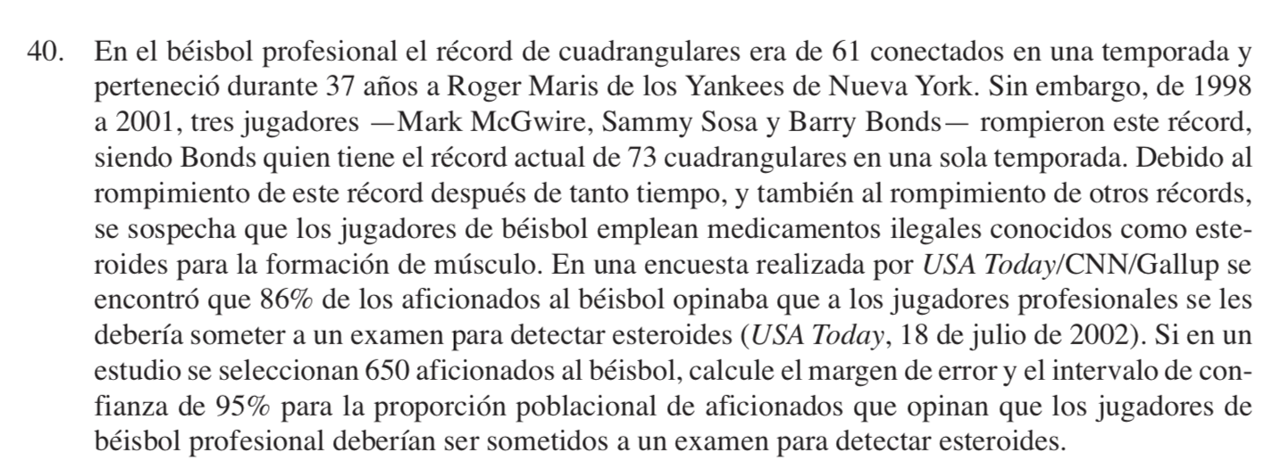

p barra | 0.86
n | 650
Int.Conf | 0.95 |  | z | 1.95996
Alpha | 0.05
Alpha/2 | 0.025

Calcular ME | z | EE | ME
 | 1.95996 | 0.013609951111 | 0.0267

Intervalos |  | 0.8333 | 0.8867

43
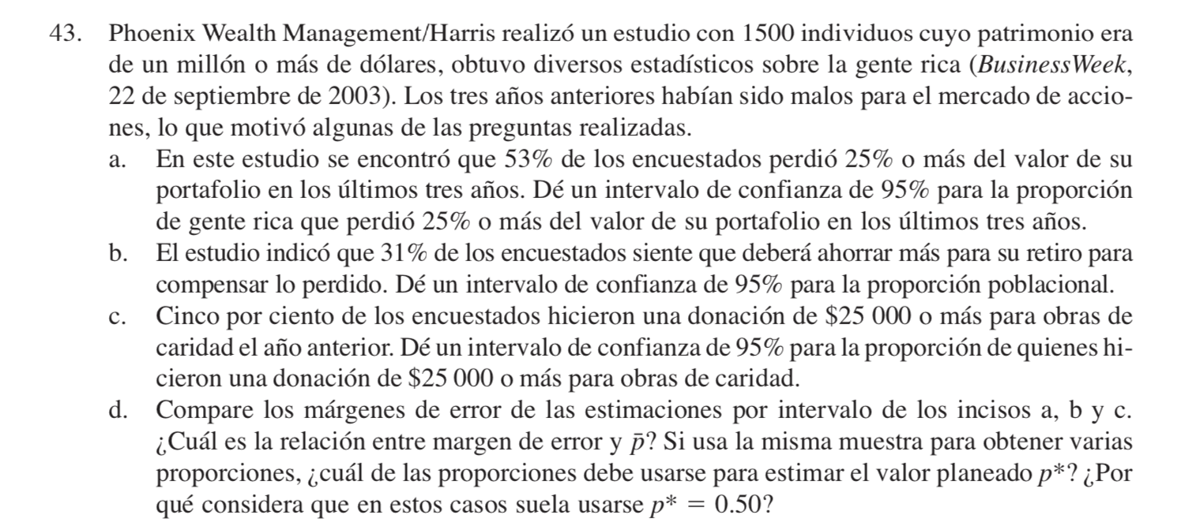

 |  | a) |  |  |  | b) |  |  | c) 5%
n | 1500 |  | p barra | 0.53 |  | p barra | 0.31 |  | p barra | 0.05
 |  |  | z | 1.9599639845 |  | z | 1.9599639845 |  | z | 1.9599639845
Nivel.Confiaz | 0.95 |  | EE | 0.012886685635 |  | EE | 0.011941524191 |  | EE | 0.0056273143387
Alpha | 0.05 |  | ME | 0.025257439726 |  | ME | 0.023404957335 |  | ME | 0.011029333434
Alpha/2 | 0.025 | Intervalo | 0.5047 | 0.5553 | Intervalo | 0.2866 | 0.3334 | Intervalo | 0.0390 | 0.0610

